关系图
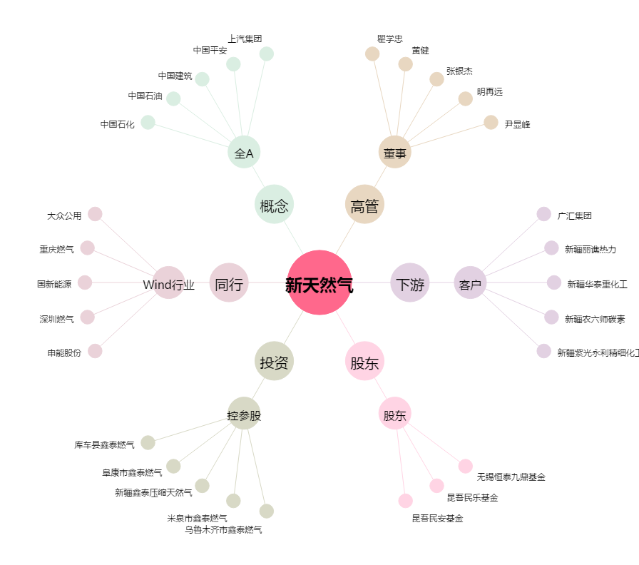
新天然气[603393.SH] - 关系概览图

